상품제안서
PGA 3단완자 리플렉티브+130g면사타올세트 | 상품코드: F18355

 |  |  |  |  |  |  | 02-412-0044 | www.easy1.co.kr
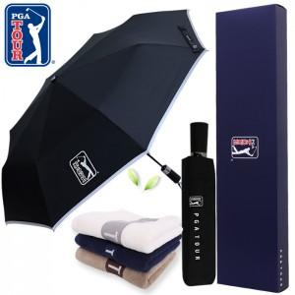

【상세/제작정보】 | 자수인쇄 별도문의

【인쇄/포장옵션】 | 실크, 원단인쇄 / 쇼핑백

【공급단가】 | 수량 | 100~ | 300~ | 500~ | 1,000~ | 3,000~
*VAT별도 | 단가 | 18,220원 | 17,550원 | 16,870원 | 16,200원 | 15,790원

【상품 URL】 | https://dev.easy1.co.kr:443/src/goods_detail.php?gdno=18355

